Sheet1
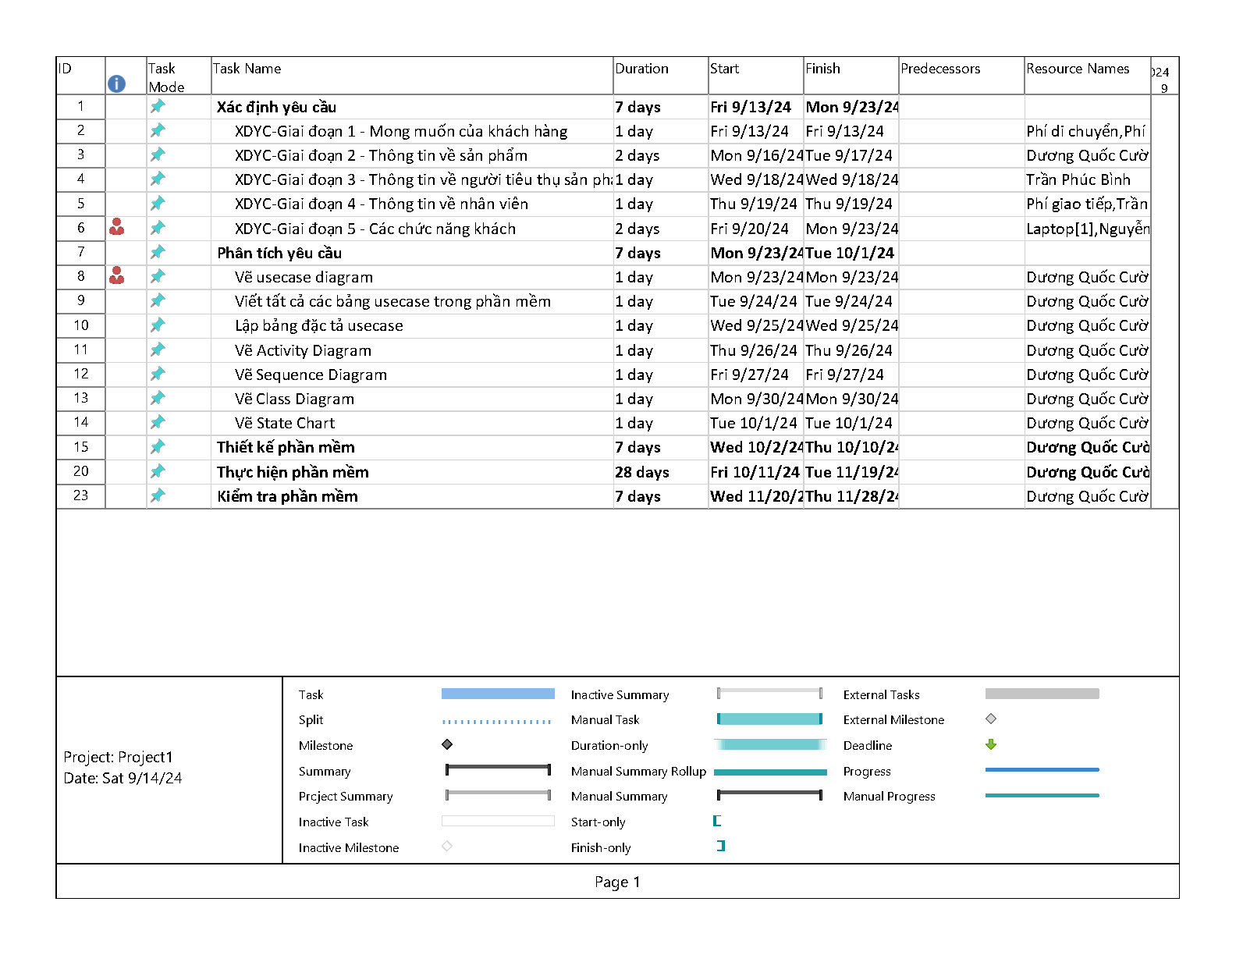
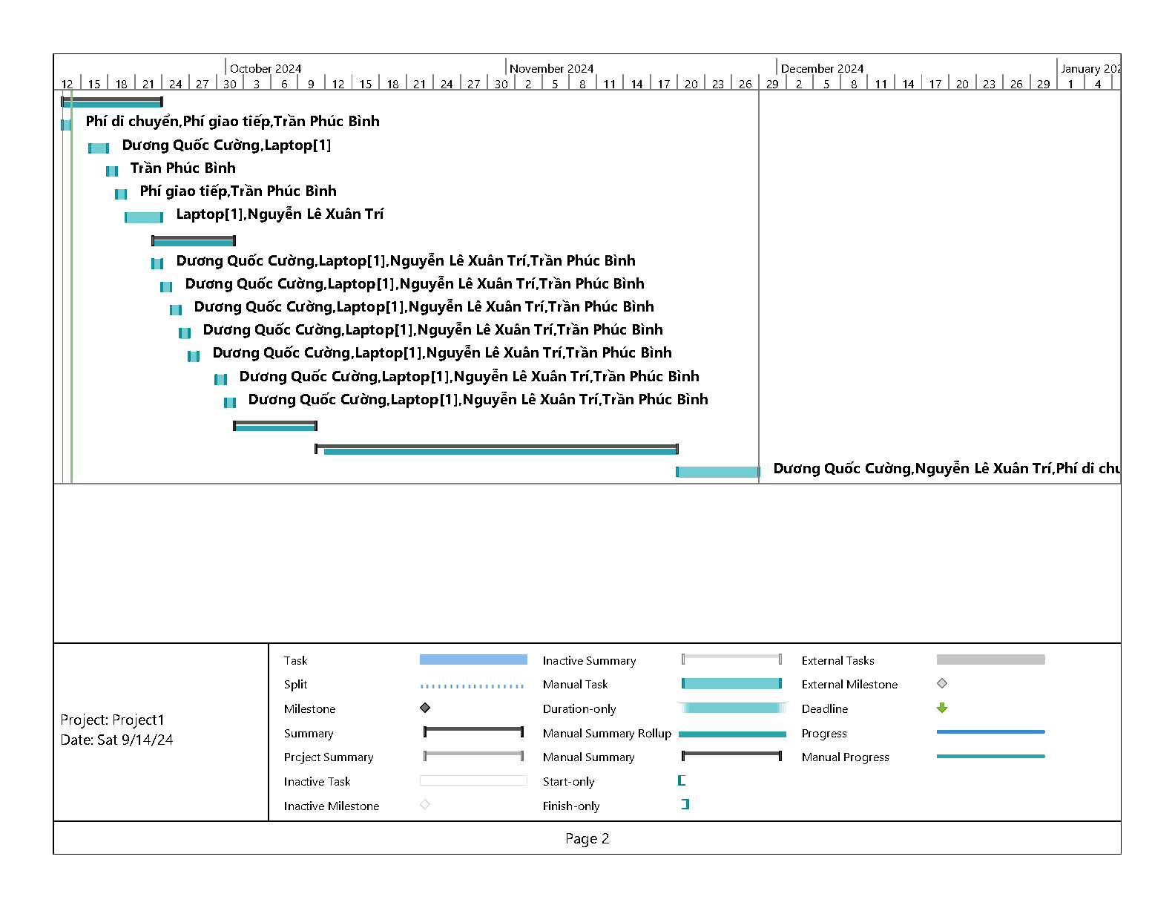
Bài 1:. Kế hoạch Mô hình thác nước đồ án phần mềm quản lý khách sạn:
Thực hiện trong 10 tuần:
Xác định yêu cầu (Tuần 1-2)
Phân tích yêu cầu (Tuần 3)
Thiết kế phần mềm(Tuần 4-5)
Thực hiện phần mềm(Tuần 6-7-8)
Kiểm tra phần mềm(Tuần 9-10)

Tiến Trình | Công Việc | Thời Gian | Nhân Lực | Phương Pháp | Công Cụ | Đầu Vào | Đầu Ra
1. Xác định yêu cầu (Tuần 1-2) 09/09/2024- 22/09/2024 | 1. Thu thập yêu cầu từ khách hàng | Ngày 1-2 (9/9-10/9) | Trần Phúc Bình, Dương Quốc Cường | Gặp mặt, giao tiếp | Giấy Note,BN0213 | Thông tin của KH | Mong muốn của KH
 | 2. Phân tích, làm rõ các yêu cầu | Ngày 3-4 (11/9-12/9) | Trần Phúc Bình, Dương Quốc Cường | Thảo luận, làm việc nhóm | Mcr Word | Kết quả ngày 1-2 | Xác định yc chính, yc phụ, yc hiệu suất
 | 3. Xác định yêu cầu chức năng KH | Ngày 5 (13/9) | Trần Phúc Bình, Xuân Trí | Thảo luận, làm việc nhóm | Mcr Word, Star UML | Kết quả ngày 3-4 | Danh sách các chức năng chính liên quan đến KH và dữ liệu KH
 | 4. Xác định yêu cầu chức năng KH | Ngày 6 (14/9) | Dương Quốc Cường , Xuân Trí | Thảo luận, làm việc nhóm | Mcr Word, Star UML | Kết quả ngày 5 | Danh sách các chức năng chính liên quan đến NV và dữ liệu NV
 | 5. Xác định yêu cầu chức năng KH | Ngày 7 (16/9) | Dương Quốc Cường , Xuân Trí | Thảo luận, làm việc nhóm | Mcr Word, Star UML | Kết quả ngày 5-6 | Danh sách các yc phi chức năng: hiệu suất, bảo mật,…
 | 6. Đánh giá và làm rõ yêu cầu với KH | Ngày 8-9 (17/9-18/9) | Dương Quốc Cường , Xuân Trí, Phúc Bình | Họp, thảo luận nhóm | Mcr Word, Star UML | Kết quả ngày 5-6-7 | Làm rõ các yêu cầu đã được xác định. Phân tích các yêu cầu chưa rõ ràng hoặc tiềm ẩn rủi ro.
 | 7.Viết báo cáo yêu cầu chức năng | Ngày 10(19/9) | Trần Phúc Bình, Dương Quốc Cường | Làm việc nhóm | Mcr Word | Kết quả ngày 8-9 | Viết tài liệu đặc tả yêu cầu chức năng, chi tiết từng chức năng hệ thống
 | 8. Xác nhận yêu cầu với KH | Ngày 11(20/9) | Trần Phúc Bình, Dương Quốc Cường | Gửi xác nhận | Gửi email, Zalo | Kết quả ngày 10 | Gửi tài liệu cho khách hàng để xem xét và xác nhận. Đảm bảo mọi yêu cầu được đáp ứng.
 | 9. Chỉnh sửa, phê duyệt lại | Ngày 12(21/9) | Xuân Trí | Thảo luận nhóm | Phản hồi | Kết quả ngày 11 | Chỉnh sửa các yêu cầu dựa trên phản hồi của khách hàng và hoàn thiện tài liệu

2. Phân tích yêu cầu (Tuần 3) 23/09/2024-29/09/2024 | 1. Phân loại yêu cầu chức năng | Ngày 1 (23/9) | Dương Quốc Cường | Làm cá nhân | Mcr Word | Tài liệu tiến trình 1 | Phân loại các chức năng chính và phụ như quản lý phòng, đặt phòng, thanh toán, báo cáo,…
 | 2. Phân tích luồng nghiệp vụ | Ngày 2 (24/9) | Trần Phúc Bình | Làm cá nhân | Mcr Word, Activity Diagram | Kết quả ngày 1, tài liệu tiến trình 1 | Xây dựng và mô tả chi tiết từng quy trình các nghiệp vụ như quy trình đặt phòng,...
 | 3. Vẽ sơ đồ Use Case | Ngày 3 (25/9) | Dương Quốc Cường, Trần Phúc Bình | Làm việc nhóm | Mcr Word, UC Diagram | Kết quả ngày 1-2 | Xác định các tác nhân (actor) như khách hàng, admin, nhà cung cấp. Vẽ Use Case cho các tác nhân để xác định các tương tác giữa họ và hệ thống.
 | 4. Phân tích yêu cầu kỹ thuật | Ngày 4 (26/9) | Xuân Trí, Trần Phúc Bình | Thảo luận, làm việc nhóm | Mcr Word | Tìm hiểu, tham khảo | Xác định các yêu cầu kỹ thuật cần thiết như công nghệ phát triển (ReactJS, .NET Core), cơ sở dữ liệu (SQL Server)
 | 5. Vẽ ERD | Ngày 5 (27/9) | Dương Quốc Cường, Trần Phúc Bình | Làm việc nhóm | Star UML, ERD Plus | Kết quả ngày 2-3, tài liệu tiến trình 1 | Phân tích và vẽ sơ đồ luồng dữ liệu, bao gồm từ khách hàng, nhà cung cấp, và admin.
 | 6. Vẽ Class Diagram | Ngày 6 (28/9) | Dương Quốc Cường, Xuân Trí | Làm việc nhóm | Star UML | Kết quả ngày 2-3, tài liệu tiến trình 1 | Xác định các đối tượng và quan hệ giữa chúng
 | 7. Phân tích yêu cầu phi chức năng | Ngày 7 (29/9) | Dương Cường, Phúc Bình, Xuân Trí | Thảo luận, làm việc nhóm | Mcr Word | Tham khảo, tìm hiểu | Phân tích các yêu cầu phi chức năng như hiệu suất, khả năng mở rộng, bảo mật

3. Thiết kế phần mềm (Tuần 4-5) 30/09/2024-13/10/2024 | 1. Thiết kế, set up tổng thể hệ thống | Ngày 1-2 (30/9-1/10) | Trần Phúc Bình | Làm cá nhân | Visual Studio Code | Tài liệu tiến trình 2 | Xác định kiến trúc ứng dụng: Backend dùng .NET Core, Frontend dùng ReactJS, cơ sở dữ liệu SQL Server
 | 2. Thiết kế ERD hoàn chỉnh | Ngày 3-4 (2/10 - 3/10) | Dương Quốc Cường , Xuân Trí | Làm việc nhóm | ERD Plus, SQL Server | Tài liệu tiến trình 2 | Thiết kế mô hình cơ sở dữ liệu, bao gồm các bảng chính như Phòng, Đặt phòng, Khách hàng, Thanh toán, Tài khoản người dùng.
 | 3. Thiết kế giao diện | Ngày 5-6-7 (4/10- 7/10) | Trần Phúc Bình, Dương Quốc Cường | Làm việc nhóm | Figma. | Tham khảo, khảo sát | Thiết kế giao diện cho các trang chính
 | 4. Thiết kế API chính | Ngày 8-9-10 (8/10-10/10) | Trần Phúc Bình, Xuân Trí | Làm việc nhóm | Visual Studio Code | Nghiên cứu, tham khảo | Thiết kế các API chính cho hệ thống, Xác định các phương thức GET, POST, PUT, DELETE cho từng API
 | 5. Viết báo cáo thiết kế | Ngày 11 (11/10) | Xuân Trí | Làm cá nhân | Mcr Word |  | Viết báo cáo, bao gồm mô tả kiến trúc, cơ sở dữ liệu, API, và giao diện người dùng
 | 6. Kiểm tra và xác nhận thiết kế | Ngày 12 (12/10) | Quốc Cường , Xuân Trí, Phúc Bình | Họp, thảo luận | Gặp mặt, thảo luận | Kết quả trong tuần | Kiểm tra lại toàn bộ các phần thiết kế, đảm bảo thiết kế đáp ứng đầy đủ các yêu cầu và gửi cho khách hàng để xác nhận.

4. Thực hiện phần mềm (Tuần 6-7-8-9) 14/10/2024-10/11/2024 | 1.Thiết lập môi trường phát triển | Ngày 1-2(14/10) - 15/10) | Trần Phúc Bình, Xuân Trí | Làm việc nhóm | VSC, SQL Server | Nghiên cứu, tìm hiểu | Cài đặt và cấu hình các công cụ phát triển: Visual Studio, Node.js, SQL Server.
 | 2. Phát triển cơ sở dữ liệu | Ngày 3-4-5-6 (16/10-19/10) | Quốc Cường , Xuân Trí, Phúc Bình | Làm việc nhóm | VSC, SQL Server | Tài liệu các tiến trình | Tạo các bảng cơ sở dữ liệu dựa trên mô hình ERD đã thiết kế, viết các stored procedures (nếu có) để hỗ trợ cho các nghiệp vụ phức tạp.
 | 3. Phát triển BackEnd (API)_ | 8 ngày (21/10 - 29/10) | Quốc Cường , Xuân Trí, Phúc Bình | Làm việc nhóm | VS, SQL Server | Tài liệu các tiến trình, tìm hiểu | Phát triển các API cho hệ thống như API đặt phòng, quản lý phòng, quản lý khách hàng, thanh toán
 | 4. Phát triển FrontEnd (API)_ | 8 ngày (30/10 - 6/11) | Quốc Cường , Xuân Trí, Phúc Bình | Làm việc nhóm | Visual Studio Code | Tài liệu các tiến trình, tham khảo | Phát triển các giao diện người dùng dựa trên thiết kế đã có, Tích hợp API từ backend vào frontend.
 | 5. Tích hợp BE và FE | 2 ngày (7/11-8/11) | Quốc Cường , Xuân Trí | Thảo luận, làm việc nhóm | VSC, VS | Kết quả công việc 3-4 | Kết nối các phần frontend (ReactJS) với backend (.NET Core). Đảm bảo luồng dữ liệu giữa frontend và backend hoạt động chính xác
 | 6. Viết báo cáo thực hiện phần mềm | 1 ngày (9-11) | Trần Phúc Bình | Làm cá nhân | Mcr Word | Kết quả của tiến trình | Viết báo cáo, bao gồm mô tả các kỹ thuật đã sử dụng, làm được gì và chưa làm được gì.
 | 7. Chuẩn bị cho giai đoạn kiểm tra | 1 ngày (10/11) | Quốc Cường , Xuân Trí, Phúc Bình | Họp, thảo luận nhóm | Excel | Kết quả của tiến trình | Chuẩn bị kịch bản kiểm thử (test case) cho các chức năng đã làm được.

4. Kiểm thử phần mềm (Tuần 10) 11/11/2024-17/11/2024 | 1. Kiểm thử chức năng (Unit Testing, Integration Testing). | Ngày 1-2-3 | Quốc Cường , Xuân Trí, Phúc Bình | Làm việc nhóm | NUnit | Kết quả của phần mềm | Viết và thực hiện Unit Tests cho từng module backend, kiểm tra các chức năng riêng lẻ của từng API và logic nghiệp vụ.
 | 2. Kiểm thử hiệu suất (Load Testing). | Ngày 4-5 | Quốc Cường , Xuân Trí, Phúc Bình | Làm việc nhóm | NUnit | Kết quả của phần mềm | Chạy và check thời gian của các chức năng
 | 3. Sửa lỗi và tối ưu hóa hệ thống. | Ngày 6 | Quốc Cường , Xuân Trí, Phúc Bình | Làm việc nhóm | NUnit | Kết quả của phần mềm | Fix lỗi nếu có và hoàn thiện

Bài 2: Sử dụng phần mềm Microsoft project để lên kế hoạch xây dựng phần mềm cho ông chủ quán trà sữa:

